Sheet1
序号 | 名称 | 型号 | 数量 | 单位 | 单价 | 总价 | 备注 | 链接
机架-碳纤维板
 | 侧板-1 | 2.5mm | 2 |  |  | 435
 | 侧板-2 | 2mm | 2
 | 底板-1-中 | 2mm | 1
 | 底板-1-前 | 2mm | 1
 | 底板-1-后 | 2mm | 1
 | 底板-1-左右 | 2mm | 2 |  |  |  | 易损件
 | 底板-2 | 2mm | 1
 | 底板-3 | 2mm | 1
 | 电池板-1 | 2mm | 1
 | 电机座 | 2.5mm | 4
 | 电机座-下 | 打印件 | 4
 | 防撞圈 | 2mm | 4 |  |  |  | 易损件
 | 机臂-1 | 5mm | 1
 | 机臂-2 | 5mm | 1
 | 计算机板 | 2mm | 2
 | 2.8相机兼容板 | 2mm | 1 |  |  |  | 这个件不怎么受力，可以问他一下能不能打1.5mm的会不会更便宜
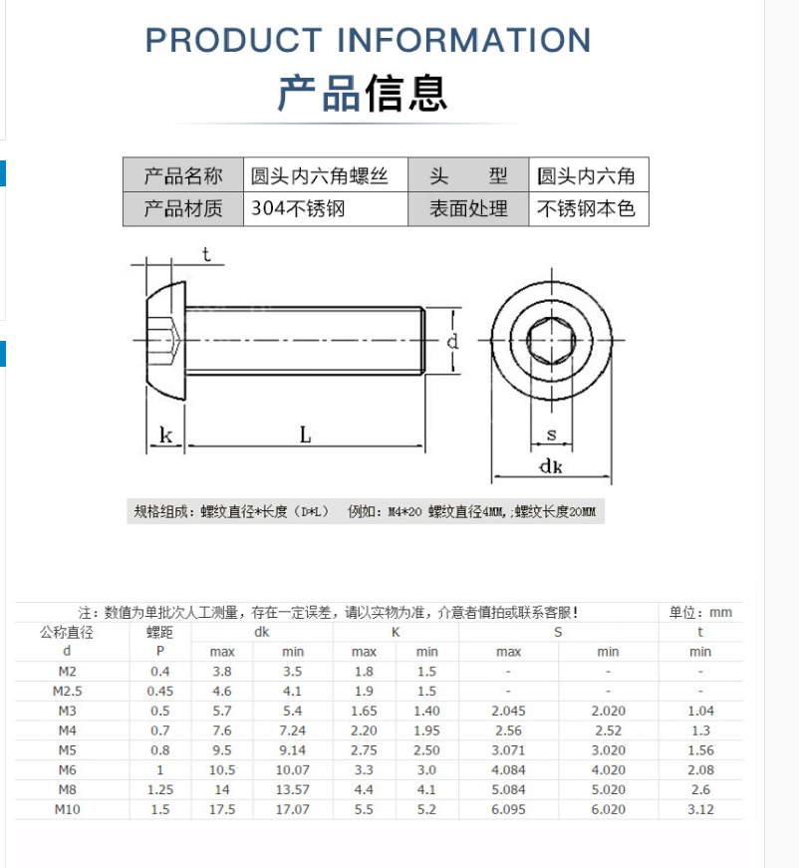
 | 相机光源 | 这个在嘉立创打 | 1
机架-连接件
 | 铝柱 | M3×12mm | 6 |  |  | 7 | 所有的连接件都可以多买，作为备件，下同 | M3六角形铝柱联接柱双内牙大头中间缩杆六角柱双头内牙长螺母顶柱-淘宝网 (taobao.com)
 |  | M3×12mm + 6mm 单头 | 2 |  |  | 8 |  | 单头六角缩杆铝柱螺丝内外牙柱间隔柱顶柱联接柱隔离螺母柱M3黑色-淘宝网 (taobao.com)
 |  | M3×6mm + 6mm 单头 | 10 |  |  | 9.8 | 多加6个安装光球 | M3D6内外牙铝柱单头螺丝铝合金长螺母无人机联接柱支架圆形隔离柱-淘宝网 (taobao.com)
 |  | M3×20mm | 5 |  |  | 15 |  | M3六角形铝柱联接柱双内牙大头中间缩杆六角柱双头内牙长螺母顶柱-淘宝网 (taobao.com)
 |  | M3×40mm | 4 |  |  | 25 |  | M3六角形铝柱联接柱双内牙大头中间缩杆六角柱双头内牙长螺母顶柱-淘宝网 (taobao.com)
 |  | M3×55mm | 8 |  |  | 40 |  | 网纹铝柱间隔柱长螺母联接柱模型飞机身铝棒 M3双内牙菠萝纹彩色-淘宝网 (taobao.com)
 | 螺丝 | M3×4mm | 14 |  |  | 3.5 | 用M3×5mm代替 | https://item.taobao.com/item.htm?spm=a1z10.3-c-s.w4002-23213606238.24.622330691nap8C&id=21248092034
 |  | M3×6mm | 28 |  |  | 7 | 50个×2
 |  | M3×8mm | 20 |  |  | 3.9
 |  | M3×16mm | 20 |  |  | 5.8
 |  | M2×14mm | 2 |  |  | 2.2 |  | 圆杯螺钉国标圆头内六角机丝牙螺栓10.9级半圆头内六角螺丝M2-M10-淘宝网 (taobao.com)
 |  | M2×6mm | 2 |  |  | 4.6 | XT30插头使用 | https://item.taobao.com/item.htm?spm=a1z10.3-c-s.w4002-23213606238.24.622330691nap8C&id=21248092034
 |  | M2.5×8mm | 2 |  |  |  | XT60插头使用
 | 防松螺母 | M3 | 12 |  |  | 12 |  | https://item.taobao.com/item.htm?spm=a1z10.3-c-s.w4002-23213606238.9.41013069QPc2Kc&id=9558815975
 |  | M2 | 4 |  |  | 8 | 加2个，XT30插头使用
 |  | M2.5 | 2 |  |  | 7 | XT60插头使用
 | 垫片 | M3×2mm 尼龙 | 4 |  |  |  | 具体型号；M3.5*D7.5*1.5（100个） | https://item.taobao.com/item.htm?spm=a1z10.3-c-s.w4002-23213606238.13.607f3069Pd9kY1&id=1828890815
 |  | M3.5×2mm 尼龙 | 8 |  |  | 3 | 同上，统一用上述型号
 |  | M2 尼龙 |  |  |  | 2 | M2*D4.5*1.3（100个）
 |  | M3减震垫片 | 4 |  |  | 1 | 上到计算机板底下，因为5mm的螺丝可能相对6mm螺柱太长 | 开口弹簧垫片弹垫圈 201不锈钢弹垫防松平垫M4-5-6-8-10-12-14-16-淘宝网 (taobao.com)
 | 减震球 | KZ-jzq-02 | 4 | 个 | 0.8 | 3.2 |  | 高品质云台减震球 AV减震球 无刷云台减震球 防护 减震板用-淘宝网 (taobao.com)
 | 减震球 | 小号1号 | 4 | 个 | 0.6 | 2.4 | 备用
 | 减震胶柱 | 4×2×4 | 8 | 个 | 0.2 | 1.6 | 4个用于塞进减震球，4个用于飞控，电调用自带的 | FPV穿越机M2减震橡胶柱16*16 20*20飞控飞塔隔离柱 绝缘柱 橡胶圈-淘宝网 (taobao.com)
 | 飞控减震板 |  | 1 |  | 11 | 11 |  | F4 V3 F7 F3 CC3D 飞控减震板 mini APM 飞控穿越机架多轴航拍-淘宝网 (taobao.com)
电子元器件散件-补光板用
 | 贴片LED | 3528 | 9 |  |  | 2.01 |  | 1210 3528 贴片发光二极管 LED灯 高亮 正白光 白色 (20个)-tmall.com天猫
 | 贴片电阻 | 330R 0805 | 9 |  |  | 3.48 |  | 0805贴片电阻器元件1% 1K 10K 100K2.2K4.7K22欧姆20K22K47欧0欧3-tmall.com天猫
动力系统
 | 电机 |  | 4 |  |  | 396 |  | 银燕emax ECOII 2807无刷电机 FPV航拍长续航7寸桨马达航模穿越机-淘宝网 (taobao.com)
 | 桨叶 |  | 4 |  |  | 14.9 |  | 乾丰新品 Flash 6042 三叶 螺旋桨 竞速 穿越机 专用 6寸桨-淘宝网 (taobao.com)
 | 电子调速器 |  | 1 |  |  | 359 | 四合一 | TMOTOR 5寸 花飞竞速FPV 四合一电调 乘风 V45A V50A V2版 3~6S-淘宝网 (taobao.com)
 | 电调线-杜邦线转接 |  | 1 |  | 5 | 5 | 8pin sh 1.0-杜邦2.54，需要订制 | FPV梦工厂 8P 转接线 40a 大力飞塔 连接线 排线 穿越机-淘宝网 (taobao.com)
 | XT60-E插头 |  | 1 |  | 2.2 | 2.2 |  | Amass 艾迈斯 XT60航模动力电池插头XT60E-M 可固定带螺母 XT60E-淘宝网 (taobao.com)
 | XT60插头 | 公头-母头一对 | 1 |  | 3.8 | 3.8 | 电调板-机架XT60插头，买个蓝色的吧 | 正品艾迈斯XT60航模动力电池插头XT60黄、黑、蓝普通版公头母插头-淘宝网 (taobao.com)
 | XT30G-F | 母头，带螺丝位那个，店家标反了应该 | 1 |  | 2.25 | 2.25 | 电源模块输入端 | Amass艾迈斯XT30G-M/F带耳朵孔可固定 XT30U通用航空插头固定座-淘宝网 (taobao.com)
 | XT30插头 | 母头 | 1 |  | 1.4 | 1.4 | 机架XT60插头处→RK3399pro电源模块 | Amass艾迈斯XT30公母系列迷你航模动力电池插头XT30UPB焊接电路板-淘宝网 (taobao.com)
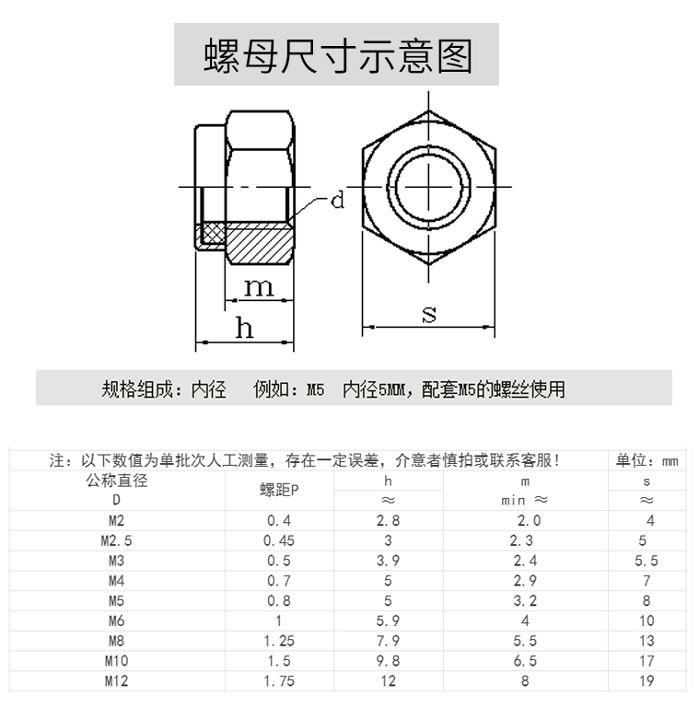
 | XT30插头 | 公头 | 1 |  | 1.4 | 1.4 | 机架XT60插头处→云台
 | 5525连接线 | DC插头 5.5-2.5mm 0.75平方 0.3米 | 1 |  | 2.8 | 2.8 |  | DC电源充电线5.5-2.1mm公母插12v监控摄像机接头0.75平方连接线-淘宝网 (taobao.com)
 | 硅胶线 | 20AWG 1米 红色 | 2 |  | 1 | 2 | 红黑各2米 | 高品质 硅胶线 12 14 16 18 22AWG 超软 多股耐高温 航模DIY-淘宝网 (taobao.com)
 | 硅胶线 | 20AWG 1米 黑色 | 2 |  | 1 | 2 |  | 高品质 硅胶线 12 14 16 18 22AWG 超软 多股耐高温 航模DIY-淘宝网 (taobao.com)
 | 线材定制 |  |  |  |  |  | 后续组装2号-3号机时决定 | 电子线SH1.0单头100MM28号1571端子线200可定制150订做2P纯铜3P4P-淘宝网 (taobao.com)
 |  |  |  |  |  |  |  | SH1.0/MX1.25/GH1.25/PH2.0/XH2.54MM耐高温特软硅胶线航模电子线-淘宝网 (taobao.com)
无人机内环控制模块
 | 飞控 | 匿名拓空者P2 | 1 | 套 | 1250 | 1250 | 带光流 | 匿名飞控全开源TI飞控STM32电赛开源飞控GPS光流定点开源四轴-淘宝网 (taobao.com)
 | 遥控器 | 天地飞ET07 单控 左手油门 | 1 | 套 | 540 | 540 |  | 天地飞ET07 新天7 10通道航模 无人机遥控器 直升机 多轴 固定翼-淘宝网 (taobao.com)
 | 遥控器接收机 | RF201S | 1 | 个 | 75 | 75 |  | 天地飞遥控器RD201W 4/6/7/9通接收机WFR04S 07S 09S ET07 RF207S-淘宝网 (taobao.com)
 | 电池 |  | 2 | 个 | 329 | 658 |  | 格氏电池 格式航模3S锂电池 12V固定翼2200mAh航模电池2s4s6sACE-淘宝网 (taobao.com)
图像和数传
 | 思翼A8 Mini 云台 |  | 1 |  | 1499 | 1499 |  | SIYI思翼A8mini 4K AI 变焦无人机云台相机 识别跟踪 迷你吊舱-淘宝网 (taobao.com)
 | 数传 | 100mW 915MHz | 1 | 对 | 358 | 358 | 虽然飞机可以靠Wi-Fi，但是还是带着吧 | HolybroV3数传 915mhz 开源 PIXhawk PX4 APM飞控 3DR无线数传模-淘宝网 (taobao.com)
机载计算模块
 | ASUS Tinker Edge R |  | 1 |  | 1599 | 1599 | 信息学院老师负责提供 | 华硕tinker edge R瑞芯微rk3399pro开发板AI人工智能NPU/安卓ARM-淘宝网 (taobao.com)
 | 电源模块 | 12V 3A | 1 |  | 13 | 13 |  | DC-DC58V48V36V24V转12V5V9V12转5V电源模块车载USB头装换LED电源-淘宝网 (taobao.com)
 | 网线 | 0.1m | 1 |  | 6.9 | 6.9 |  | 网线家用5类六高速纯铜电脑机顶盒路由器光纤宽带5类短线10cm1m5m-tmall.com天猫
 | USB-TTL转换模块 | CP2102下载线器USB转串口模块带壳 | 1 |  | 14.3 | 14.3 |  | CP2102模块USB转TTL升级板UBS转串口STC单片机下载刷机六合一UART-tmall.com天猫
充电器
 | 充电器 |  | 1 | 套 | 309 | 309 |  | 天空创新skyrc锂电池充电器B6 nano平衡充320W 15A 6s手机APP操作-淘宝网 (taobao.com)
其他材料和工具
 | 尼龙扎带 | 3*100宽1.9黑1公斤 | 1 |  | 28.8 | 28.8 |  | 尼龙扎带塑料扎带按公斤批发白色绑扎带多种规格大号卡扣厂家直销-tmall.com天猫
 | 减震泡沫 | 【8毫米厚】3.5厘米宽*2米长度 | 2 |  | 22.5 | 45 |  | 3M双面胶强力黑色EVA泡沫海绵胶带防滑加厚电子马达减震缓冲胶带-tmall.com天猫
 | 泡沫胶 | 15MM宽*1MM厚*5米 | 2 |  |  | 12 |  | 3M双面胶EVA强力高粘黑色泡沫胶车用加厚防撞减震泡棉胶带1-3mm厚-tmall.com天猫
 | 橡胶锤 | 安装锤-30mm | 1 |  | 6.7 | 6.7 |  | 安装锤小号橡胶锤橡皮锤子实心胶锤橡胶小锤头贴地砖瓷砖专用皮锤-tmall.com天猫
 | 台虎钳 | 轻型3寸(净重5公斤)360°旋转 | 1 |  | 129 | 129 |  | 包邮重型台虎钳轻型小台钳工作台可旋转桌虎钳3 4 5 6 8 10 12寸-tmall.com天猫
 | 螺丝刀 | M2 | 2 |  | 5.39 | 10.78 |  | T型内六角扳手1.5mm-10mm平头单个内六方六棱六角工具套装螺丝刀-tmall.com天猫
 |  | M2.5 | 2 |  | 6.12 | 12.24
 |  | M3 | 2 |  | 7.5 | 15
 | 锉刀 | 6寸5件套 | 1 |  | 34.9 | 34.9 |  | 钳工锉扁平钢锉刀圆形三角型半圆打磨工具整形锉木工矬子6 8 10寸-tmall.com天猫
 | 砂纸 | 220目 20张 | 1 |  | 12.8 | 12.8 |  | 砂纸打磨抛光水磨水砂纸粗磨细磨精磨沙纸文玩木工干磨汽车沙皮纸-tmall.com天猫
 |  | 500目 20张 | 1 |  | 12.8 | 12.8
总计（不包括器材） |  |  |  |  |  | 5605.55
总计 |  |  |  |  |  | 8058.46

